Hárok1
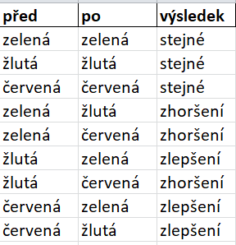
před | po | výsledek | výsledek2 | barvy
zelená | zelená | stejné | 0 | zelená
žlutá | žlutá | stejné | 0 | žlutá
červená | červená | stejné | 0 | červená
zelená | žlutá | zhoršení | -1
zelená | červená | zhoršení | -1
žlutá | zelená | zlepšení | 1
žlutá | červená | zhoršení | -1
červená | zelená | zlepšení | 1
červená | žlutá | zlepšení | 1
 |  | stejné | 0

